ログイン画面
基本設計書 |  |  |  | 最終編集日 | 2020-06-14
 |  |  |  | 最終編集者 | 宮城

画面ID | 01 | 画面名 | ログイン画面
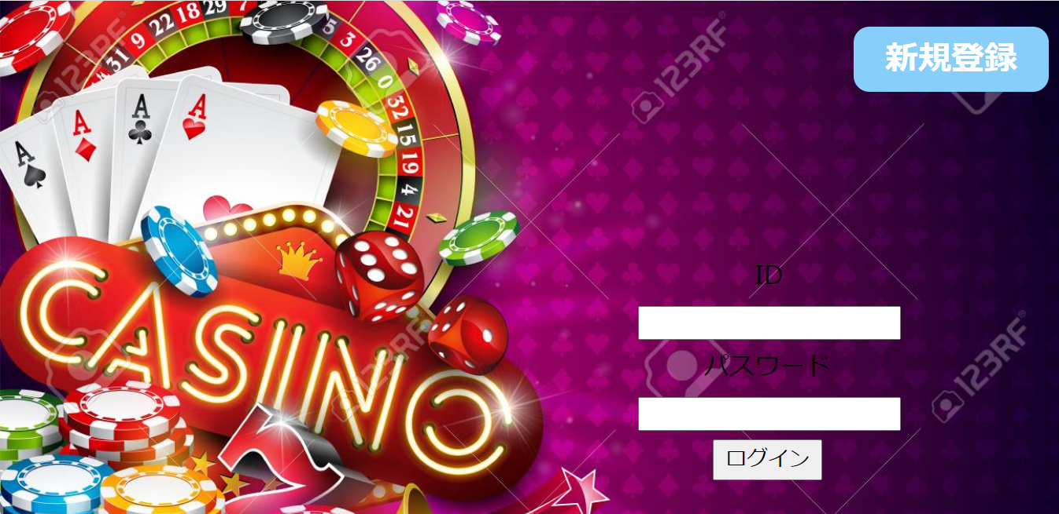
新規登録画面に遷移

myページ画面へ遷移

ランキング画面
基本設計書 |  |  |  | 最終編集日 | 2020-06-14
 |  |  |  | 最終編集者 | 照屋

画面ID | 02 | 画面名 | ランキング画面


ログアウト画面へ遷移

全体ランキング画面へ

myページ画面へ遷移

個人ランキング画面へ

アカウント作成画面
基本設計書 |  |  |  |  | 最終編集日 |  | 2020-06-10
 |  |  |  |  | 最終編集者 |  | 天願陽聖

画面ID | 03 | 画面名 | アカウント作成画面

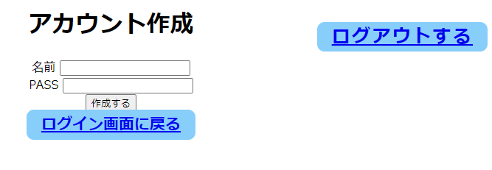

 |  |  |  |  |  | ログアウト画面に遷移します

 |  |  |  | アカウントを作成してmyページ画面に 遷移します

 |  |  |  | ログイン画面に遷移します

アカウント編集画面
基本設計書 |  |  |  |  | 最終編集日 |  | 2020-06-10
 |  |  |  |  | 最終編集者 |  | 天願陽聖

画面ID | 04 | 画面名 | アカウント編集画面

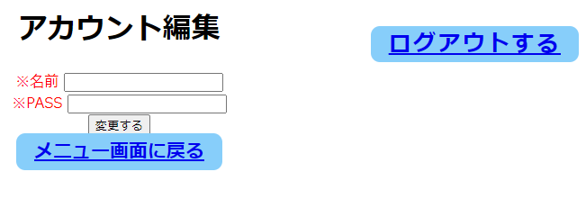

 |  |  |  |  |  | ログアウト画面に遷移します

 |  |  |  |  | アカウントを新しく編集し myページ画面に遷移します

 |  |  |  | myページ画面に遷移する

確認画面
基本設計書 |  |  |  | 最終編集日 | 2020-06-15
 |  |  |  | 最終編集者 | 大城

画面ID | 05 | 画面名 | 確認画面

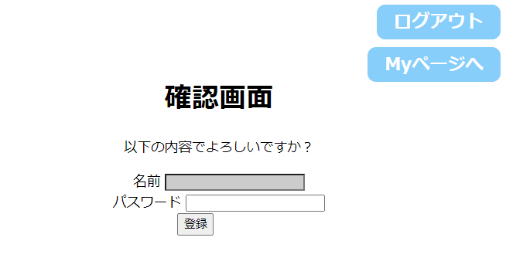
ログアウト画面へ遷移

myページ画面へ遷移

前回の画面で入力された値を初期値にもつ
ID

アカウント結果画面に遷移

Myページ
基本設計書 |  |  |  | 最終編集日 | 2020-06-14
 |  |  |  | 最終編集者 | 天願

画面ID | 06 | 画面名 | Myページ


ポーカーに遷移

ログアウト画面に遷移

ブラックジャックに遷移に遷移

アイテムショップに遷移

ランキング画面に遷移

アカウント編集画面に遷移

ポーカー
基本設計書 |  |  |  | 最終編集日 | 2020-06-14
 |  |  |  | 最終編集者 | 天願大河

画面ID | 07 | 画面名 | ポーカー

ログアウト画面へ遷移

myページ画面へ遷移

ポーカーが始まる

ブラックジャック
基本設計書 |  |  |  | 最終編集日 | 2020-06-14
 |  |  |  | 最終編集者 | 天願大河

画面ID | 08 | 画面名 | ブラックジャック

ログアウト画面へ遷移

ブラックジャックが始まる
myページ画面へ遷移

アイテムショップ
基本設計書 |  |  |  | 最終編集日 | 2020-06-14
 |  |  |  | 最終編集者 | 天願

画面ID | 09 | 画面名 | アイテムショップ

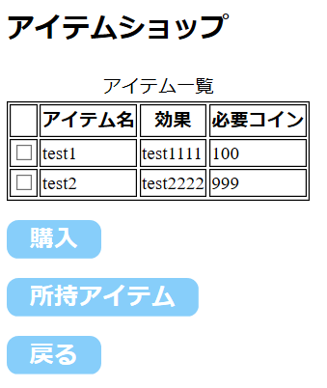

購入したいアイテムのチェックボックスにチェックを入れる

上のアイテム一覧でチェックを入れたアイテムを購入できる

myPage画面に遷移

全体ランキング画面
基本設計書 |  |  |  | 最終編集日 | 2020-06-14
 |  |  |  | 最終編集者 | 照屋

画面ID | 10 | 画面名 | 全体ランキング画面


ログアウト画面へ遷移

Myページ画面へ遷移する
ランキング表示

個人ランキング画面へ

ランキング画面へ

個人ランキング画面
基本設計書 |  |  |  | 最終編集日 | 2020-06-14
 |  |  |  | 最終編集者 | 照屋

画面ID | 11 | 画面名 | 個人ランキング画面

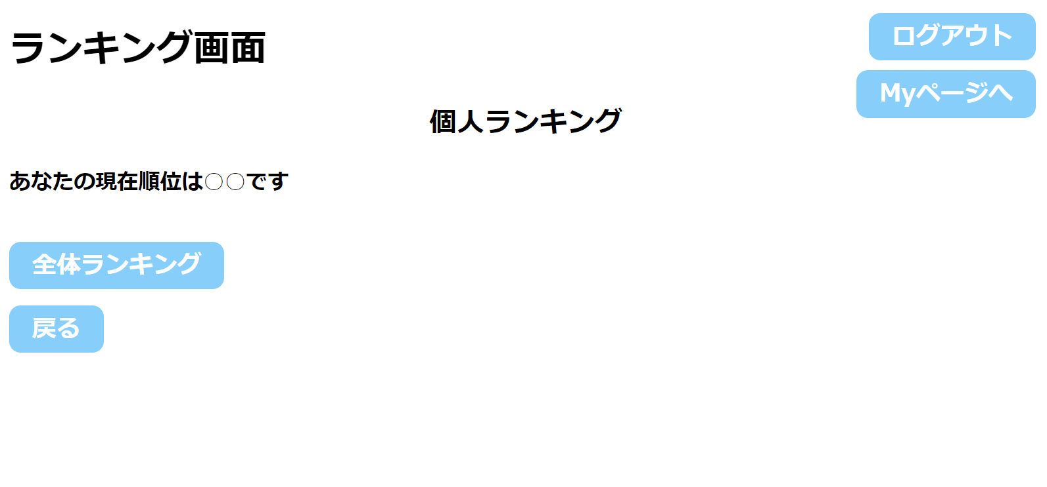
ログアウト画面へ遷移

ランキング表示

全体ランキング画面へ

Myページ画面へ遷移する
ランキング画面へ

完了画面
基本設計書 |  |  |  | 最終編集日 | 2020-06-15
 |  |  |  | 最終編集者 | 大城

画面ID | 12 | 画面名 | 完了画面


ログアウト画面へ遷移

Myページ画面へ遷移する

購入確認画面
基本設計書 |  |  |  | 最終編集日 | 2020-06-15
 |  |  |  | 最終編集者 | 宮城

画面ID | 14 | 画面名 | 購入確認画面

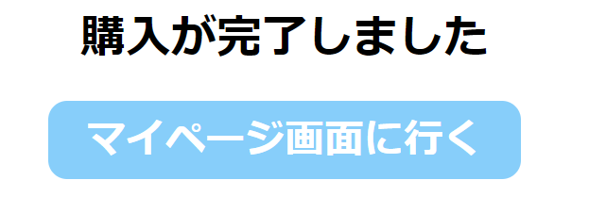

Myページ画面へ遷移する

画面遷移図
